상품제안서
뉴클 도킹형 보조배터리 5000mAh | 상품코드: S42445

 |  |  |  |  |  |  | 02-713-8555 | www.synergygift.co.kr
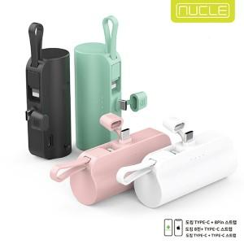

【상세/제작정보】 | <span style="font-size: 14pt;">※ 3가지 제품 택 1 (메인C+8핀케이블 , 메인8핀+C핀케이블 , 메인C+C핀케이블)</span>

【인쇄/포장옵션】 | 레이저, 풀칼라 / 포장지포장

【공급단가】 | 수량 | 50~ | 100~ | 500~ | 1,000~ | 3,000~
*VAT별도 | 단가 | 5,670원 | 5,500원 | 5,070원 | 4,980원 | 4,850원

【상품 URL】 | https://www.synergygift.co.kr:443/src/goods_detail.php?gdno=42445

